VCR横浜あおば ジャージ注文フォーム
氏名：
フリガナ
メールアドレス（連絡用）：
送付先郵便番号：
送付先住所：
電話番号（宅配便伝票記入用）：

注文の手順
1 | 半袖、長袖はRaceCUT、ClubCUT、Women'sCUTから希望するカットタイプを選択。
 | 各カットについて
 |  | Race Cut | 体にぴったりフィットするデザインとなります。
 |  | Club Cut | RaceCutに比べてゆったりめのデザインとなります。
 |  | Women's Cut | 女性向けデザインとなります。
2 | サイズとジッパータイプ、数量を入力。
 | サイズチャート参照先：http://www.champ-sys.jp/?cat=62
3 | EXCELファイル名を「氏名.xlsx（ファイﾙ例：コシテツヤ.xlsx）として保存。
4 | 上記「3」で作成したファイルを 以下のメールに添付して送付。
 | メールアドレス：vcraoba.koshi@gmail.com
5 | 折り返し、受付の確認と送料を含む代金の振込先等について連絡します。

以下のアイテムから、注文するものに「○」を付けてサイズ、ジッパー、数量を記入してください。
アイテム種類/税込み価格 |  |  |  | サイズ | ジッパー | 数量 | 税込み価格
 | 半袖ジャージ Race Cut（￥7,560） |  |  |  |  |  | ¥0
 | 半袖ジャージ Club Cut（￥7,560） |  |  |  |  |  | ¥0
 | 長袖ジャージ 春秋用 Race Cut(￥8,748) |  |  |  |  |  | ¥0
 | 長袖ジャージ 春秋用 Club Cut(￥8,748) |  |  |  |  |  | ¥0
 | ウィンドウベストPLUS(￥8,964) |  |  |  | フルジッパーのみ |  | ¥0
 | フリース/サーモシールドジャケット(\15,444) |  |  |  | フルジッパーのみ |  | ¥0

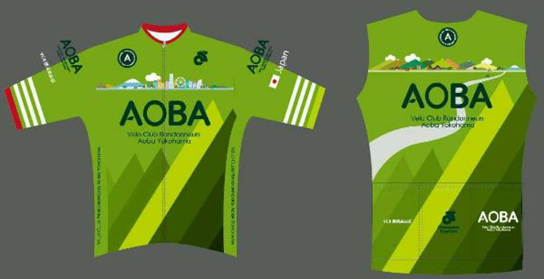
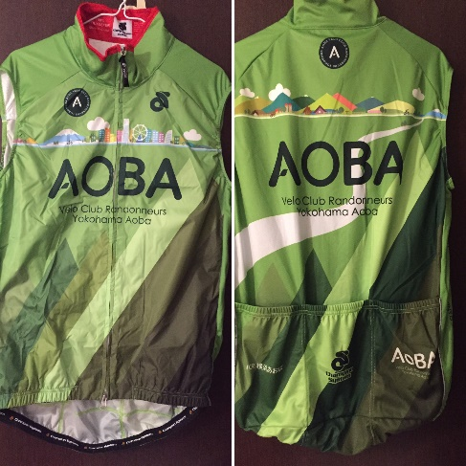
 | ジャージイメージ |  |  |  |  |  |  | 男性用 XS | フルジッパー
 |  |  |  |  |  |  |  | 男性用 S | 3/4ジッパー
 |  |  |  |  |  |  |  | 男性用 M | ショートジッパー
 |  |  |  |  |  |  |  | 男性用 L
 |  |  |  |  |  |  |  | 男性用 XL(2L)
 |  |  |  |  |  |  |  | 男性用 2X(3L）
 |  |  |  |  |  |  |  | 男性用 3X(4L)
 |  |  |  |  |  |  |  | 男性用 4X(5L)
 |  |  |  |  |  |  |  | 女性用 S
 |  |  |  |  |  |  |  | 女性用 M
 |  |  |  |  |  |  |  | 女性用 L
 |  |  |  |  |  |  |  | 女性用 L
 |  |  |  |  |  |  |  | 女性用 XL(2L)
 |  |  |  |  |  |  |  | 女性用 2X(3L）
 |  |  |  |  |  |  |  | 女性用 3X(4L)
 |  |  |  |  |  |  |  | 女性用 4X(5L)

